Calculo
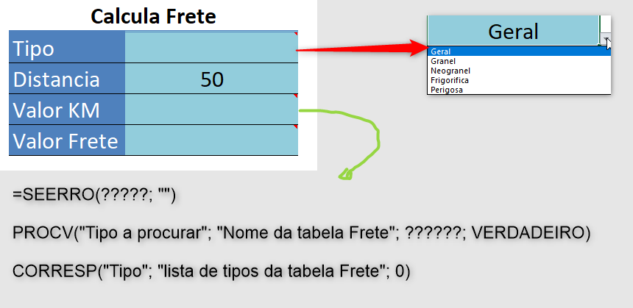
Calcula Frete
Tipo
Distancia | 50
Valor KM
Valor Frete

